T1
Tabelle 1: Dossiers, Personen mit Leistungsbezug und Sozialhilfequoten, 2005–2024

Jahr | Dossiers1 | Personen1 | Sozialhilfequote | Unterstützte Personen pro Dossier
2005 | 6,070 | 10,576 | 1,9 | 1,74
2006 | 6,479 | 11,334 | 2,0 | 1,75
2007 | 6,536 | 11,463 | 2,0 | 1,75
2008 | 6,263 | 10,918 | 1,9 | 1,74
2009 | 6,616 | 11,182 | 1,9 | 1,69
2010 | 6,827 | 11,365 | 1,9 | 1,66
2011 | 7,198 | 11,815 | 1,9 | 1,64
2012 | 7,516 | 12,214 | 2,0 | 1,63
2013 | 7,762 | 12,750 | 2,0 | 1,64
2014 | 8,195 | 13,393 | 2,1 | 1,63
2015 | 8,712 | 14,132 | 2,2 | 1,62
2016 | 9,088 | 14,523 | 2,2 | 1,60
2017 | 9,364 | 15,000 | 2,3 | 1,60
2018 | 9,219 | 14,719 | 2,2 | 1,60
2019 | 8,957 | 14,280 | 2,1 | 1,59
2020 | 8,790 | 13,782 | 2,0 | 1,57
2021 | 8,506 | 13,306 | 1,9 | 1,56
2022 | 7,890 | 12,454 | 1,8 | 1,58
2023 | 7,617 | 11,873 | 1,7 | 1,56
2024 | 7,364 | 11,327 | 1,6 | 1,54

1) Mit Leistungsbezug in der Erhebungsperiode

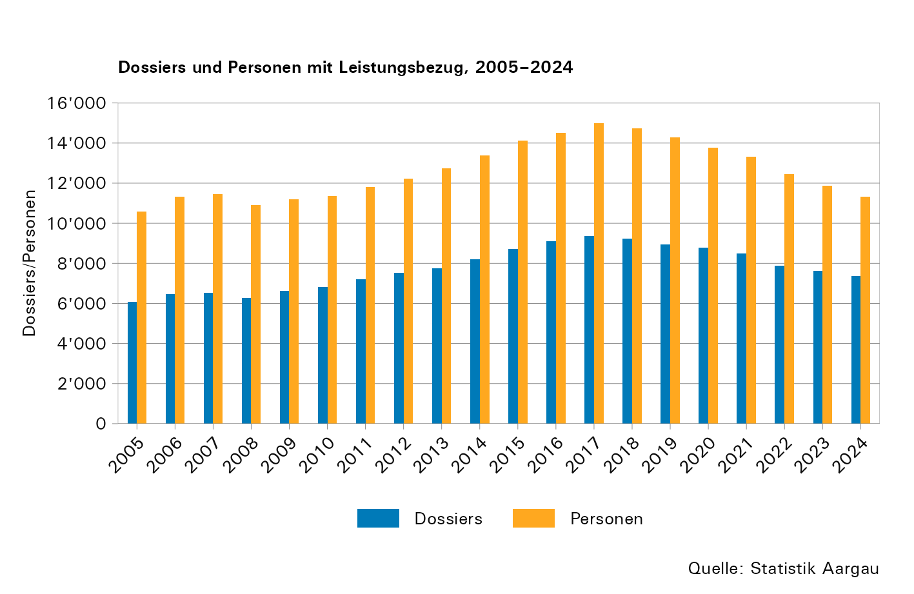
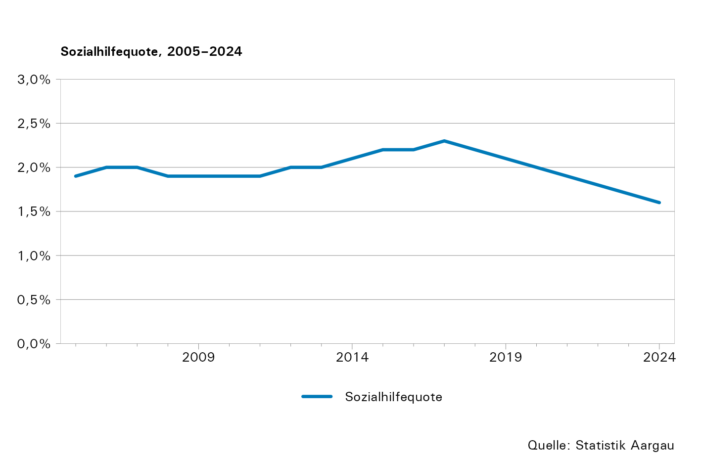

T5
Tabelle 5: Sozialhilfebeziehende nach Nationalität und Geschlecht, 2005–2024

Jahr1 | Total | Schweizer |  | Schweizerinnen |  | Ausländer |  | Ausländerinnen |  | Ohne Angaben, Weiss nicht
 |  | Anzahl | Quote | Anzahl | Quote | Anzahl | Quote | Anzahl | Quote
2005 | 10,576 | 2,665 | 1,2 | 2,860 | 1,2 | 2,521 | 4,2 | 2,249 | 4,3 | 281
2006 | 11,334 | 2,832 | 1,3 | 3,154 | 1,4 | 2,624 | 4,3 | 2,457 | 4,6 | 268
2007 | 11,463 | 2,871 | 1,3 | 3,261 | 1,4 | 2,593 | 4,2 | 2,554 | 4,7 | 183
2008 | 10,918 | 2,704 | 1,2 | 3,076 | 1,3 | 2,444 | 3,9 | 2,428 | 4,4 | 266
2009 | 11,182 | 2,794 | 1,2 | 3,137 | 1,3 | 2,541 | 3,8 | 2,556 | 4,4 | 154
2010 | 11,365 | 2,874 | 1,2 | 3,217 | 1,3 | 2,597 | 3,8 | 2,617 | 4,4 | 60
2011 | 11,815 | 3,030 | 1,3 | 3,300 | 1,4 | 2,714 | 3,8 | 2,747 | 4,4 | 24
2012 | 12,214 | 3,074 | 1,3 | 3,320 | 1,4 | 2,909 | 3,9 | 2,899 | 4,5 | 12
2013 | 12,750 | 3,072 | 1,3 | 3,357 | 1,4 | 3,115 | 4,1 | 3,107 | 4,7 | 99
2014 | 13,393 | 3,268 | 1,4 | 3,379 | 1,4 | 3,303 | 4,2 | 3,371 | 4,9 | 72
2015 | 14,132 | 3,445 | 1,4 | 3,421 | 1,4 | 3,549 | 4,3 | 3,619 | 5,1 | 98
2016 | 14,523 | 3,498 | 1,4 | 3,425 | 1,4 | 3,703 | 4,3 | 3,814 | 5,2 | 83
2017 | 15,000 | 3,534 | 1,4 | 3,500 | 1,4 | 3,908 | 4,4 | 4,046 | 5,4 | 12
2018 | 14,719 | 3,457 | 1,4 | 3,367 | 1,3 | 3,832 | 4,2 | 4,042 | 5,2 | 21
2019 | 14,280 | 3,262 | 1,3 | 3,288 | 1,3 | 3,778 | 4,1 | 3,928 | 5,0 | 24
2020 | 13,782 | 3,072 | 1,2 | 3,024 | 1,2 | 3,795 | 4,1 | 3,856 | 4,8 | 35
2021 | 13,306 | 2,890 | 1,1 | 2,832 | 1,1 | 3,841 | 4,0 | 3,729 | 4,5 | 14
2022 | 12,454 | 2,639 | 1,0 | 2,565 | 1,0 | 3,599 | 3,7 | 3,639 | 4,3 | 12
2023 | 11,873 | 2,560 | 1,0 | 2,487 | 0,9 | 3,356 | 3,4 | 3,462 | 4,0 | 8
2024 | 11,327 | 2,502 | 1,0 | 2,353 | 0,9 | 3,158 | 3,0 | 3,286 | 3,6 | 29

1) 2024: Aufgrund der laufenden Umstellung auf die modernisierte Sozialhilfestatistik weichen die Summen der einzelnen Kategorien infolge der angewendeten Übergangsgewichtung vom Total ab.

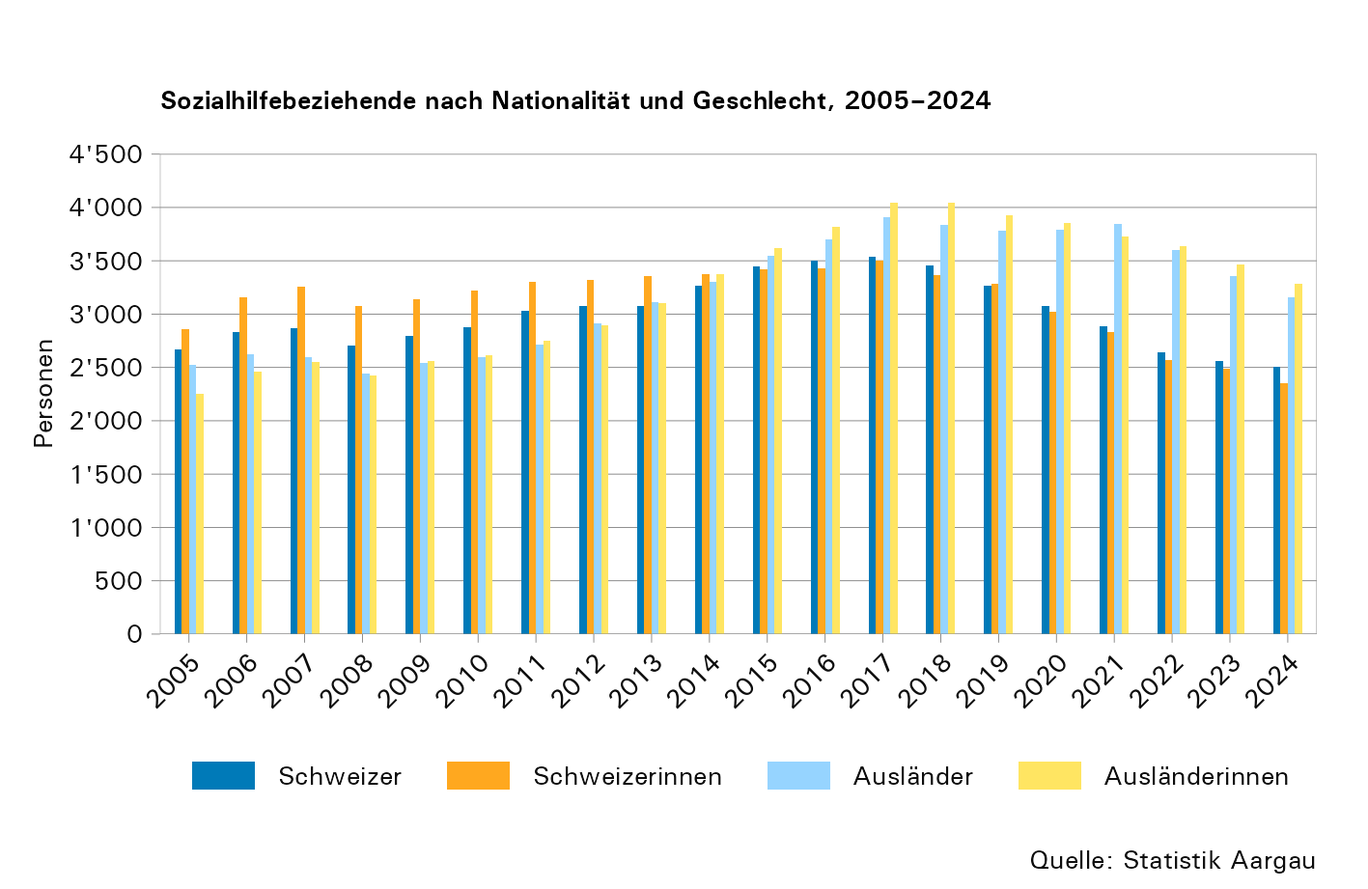
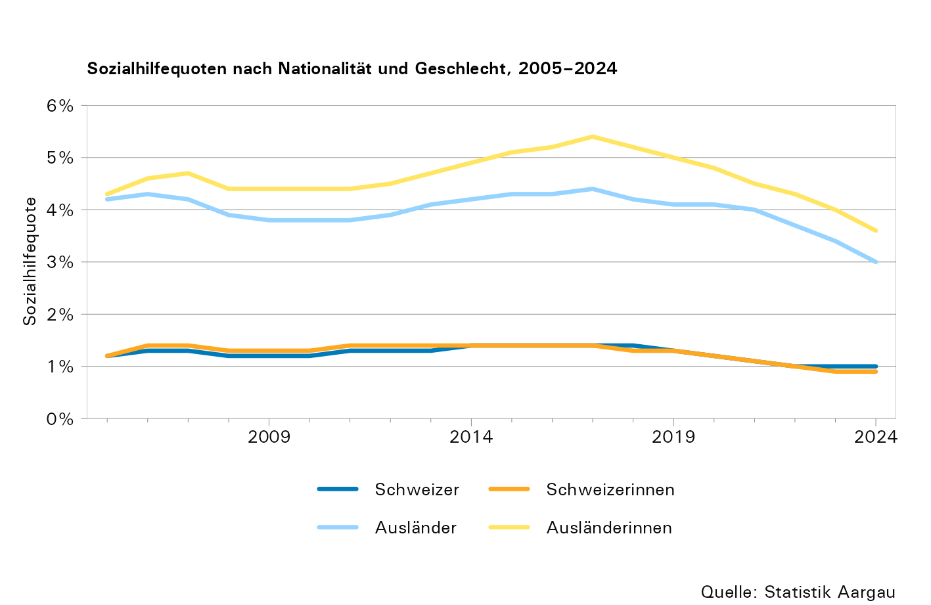

T6
Tabelle 6: Ausländische Sozialhilfebeziehende nach Ländergruppe, 2005–2024

Jahr1 | Total | EU/EFTA | Übriges Europa (mit Türkiye) | Afrika | Nord- und Lateinamerika | Asien und Ozeanien | Unbekannt, Staatenlos, Ohne Angaben
2005 | 5,035 | 927 | 2,490 | 211 | 151 | 493 | 763
2006 | 5,332 | 1,024 | 3,036 | 224 | 140 | 591 | 317
2007 | 5,307 | 1,056 | 3,043 | 266 | 163 | 580 | 199
2008 | 5,129 | 1,033 | 2,779 | 294 | 173 | 548 | 302
2009 | 5,249 | 1,174 | 2,738 | 333 | 149 | 643 | 212
2010 | 5,273 | 1,238 | 2,782 | 358 | 153 | 656 | 86
2011 | 5,484 | 1,326 | 2,808 | 407 | 198 | 684 | 61
2012 | 5,819 | 1,446 | 2,847 | 596 | 200 | 674 | 56
2013 | 6,321 | 1,706 | 2,736 | 805 | 195 | 736 | 143
2014 | 6,746 | 1,928 | 2,761 | 898 | 215 | 838 | 106
2015 | 7,266 | 2,104 | 2,826 | 1,061 | 217 | 919 | 139
2016 | 7,600 | 2,180 | 2,848 | 1,297 | 225 | 927 | 123
2017 | 7,964 | 2,213 | 2,859 | 1,605 | 223 | 997 | 67
2018 | 7,893 | 2,230 | 2,669 | 1,624 | 230 | 1,073 | 67
2019 | 7,729 | 2,005 | 2,463 | 1,870 | 190 | 1,131 | 70
2020 | 7,686 | 1,995 | 2,156 | 2,091 | 196 | 1,180 | 68
2021 | 7,584 | 1,860 | 1,964 | 2,143 | 182 | 1,386 | 49
2022 | 7,249 | 1,644 | 1,800 | 2,096 | 167 | 1,494 | 48
2023 | 6,825 | 1,607 | 1,693 | 1,825 | 166 | 1,512 | 22
2024 | 6,472 | 1,626 | 1,567 | 1,663 | 152 | 1,412 | 50

1) 2024: Aufgrund der laufenden Umstellung auf die modernisierte Sozialhilfestatistik weichen die Summen der einzelnen Kategorien infolge der angewendeten Übergangsgewichtung vom Total ab.

Anmerkungen:
- Ohne Personen mit Aufenthaltsstatus "Flüchtling mit Asyl B" (bis fünf Jahre nach Einreichung des Asylgesuchs), "vorläufig aufgenommene/r Person/Flüchtling F" (bis sieben Jahre in der CH), "Asylsuchende/r N" sowie "Schutzstatus S", da diese in separaten Statistiken ausgewiesen werden (SH-FlüStat, SH-AsylStat bzw. SH-Status-S).
- Massgebend für die Zuordnung der Sozialhilfedossiers zur betreffenden Statistik ist der Aufenthaltsstatus der antragstellenden Person.
- Der Stand der Ländergruppierung entspricht bei allen Jahren demjenigen des aktuellen Datenjahres.

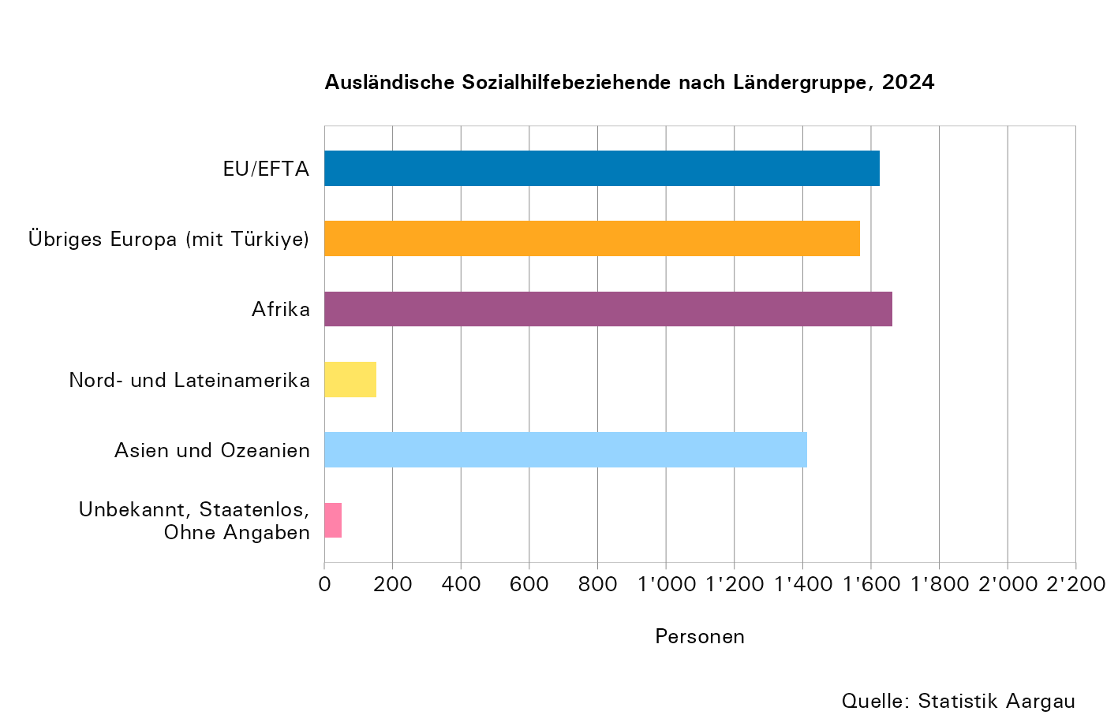
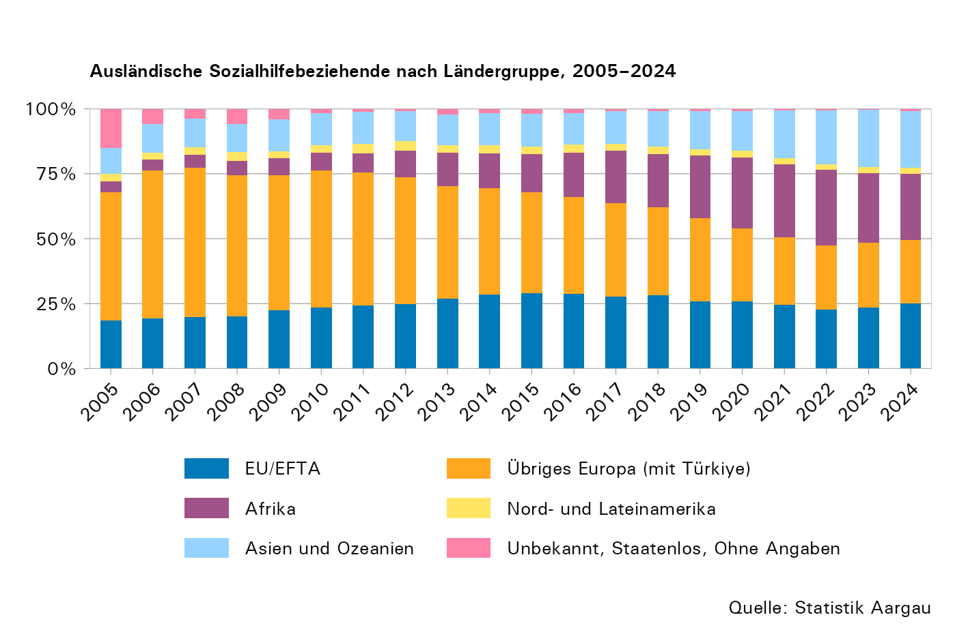

T7
Tabelle 7: Sozialhilfebeziehende nach Altersgruppe, 2024

 | Total | Altersgruppe in Jahren |  |  |  |  |  |  | Ohne Angaben
 |  | 0–17 | 18–25 | 26–35 | 36–45 | 46–55 | 56–64 | 65 +
Anzahl | 11,327 | 3,408 | 1,055 | 1,613 | 1,894 | 1,558 | 1,340 | 447 | 12
Anteil in Prozent | 100,0 | 30,1 | 9,3 | 14,3 | 16,7 | 13,8 | 11,8 | 4,0 | 0,1
Sozialhilfequote | 1,6 | 2,5 | 1,8 | 1,7 | 1,8 | 1,6 | 1,4 | 0,3 | ...

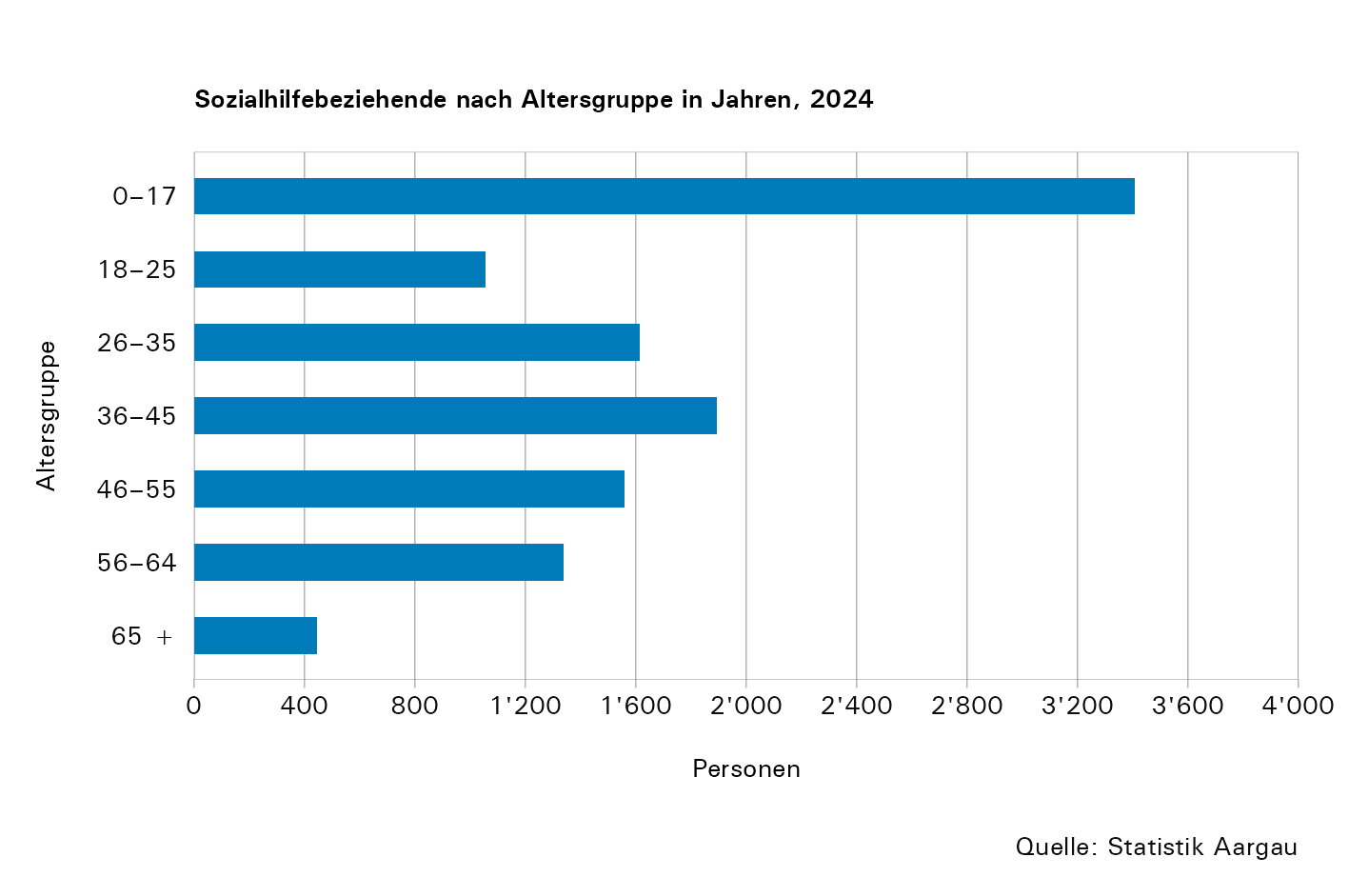

T8
Tabelle 8: Sozialhilfebeziehende nach Altersgruppe, 2005–2024

Jahr | Total | Altersgruppe in Jahren |  |  |  |  |  |  |  |  |  |  |  |  |  | Ohne Angaben
 |  | 0–17 |  | 18–25 |  | 26–35 |  | 36–45 |  | 46–55 |  | 56–64 |  | 65 +
 |  | Anzahl | Quote | Anzahl | Quote | Anzahl | Quote | Anzahl | Quote | Anzahl | Quote | Anzahl | Quote | Anzahl | Quote
2005 | 10,576 | 3,100 | 2,6 | 1,415 | 2,7 | 1,819 | 2,2 | 1,941 | 2,1 | 1,301 | 1,7 | 564 | 1,1 | 360 | 0,5 | 76
2006 | 11,335 | 3,412 | 2,8 | 1,415 | 2,6 | 1,909 | 2,2 | 2,081 | 2,2 | 1,439 | 1,8 | 610 | 1,1 | 394 | 0,5 | 75
2007 | 11,463 | 3,573 | 2,9 | 1,384 | 2,5 | 1,871 | 2,2 | 2,028 | 2,1 | 1,510 | 1,9 | 635 | 1,2 | 429 | 0,6 | 33
2008 | 10,918 | 3,466 | 2,7 | 1,311 | 2,3 | 1,753 | 2,0 | 1,929 | 2,0 | 1,403 | 1,7 | 662 | 1,2 | 386 | 0,5 | 8
2009 | 11,182 | 3,412 | 2,7 | 1,344 | 2,4 | 1,845 | 2,1 | 1,901 | 1,9 | 1,532 | 1,9 | 724 | 1,3 | 407 | 0,5 | 17
2010 | 11,365 | 3,364 | 2,6 | 1,363 | 2,4 | 1,806 | 2,0 | 1,901 | 1,9 | 1,622 | 1,9 | 812 | 1,4 | 462 | 0,6 | 35
2011 | 11,815 | 3,428 | 3,0 | 1,425 | 2,3 | 1,893 | 2,3 | 1,921 | 2,0 | 1,729 | 1,8 | 954 | 1,4 | 465 | 0,5 | 0
2012 | 12,214 | 3,621 | 3,2 | 1,459 | 2,4 | 1,977 | 2,4 | 1,878 | 2,0 | 1,874 | 1,9 | 974 | 1,4 | 429 | 0,4 | 2
2013 | 12,750 | 3,851 | 3,3 | 1,422 | 2,3 | 2,141 | 2,5 | 1,966 | 2,1 | 1,943 | 1,9 | 1,021 | 1,5 | 403 | 0,4 | 3
2014 | 13,393 | 3,979 | 3,4 | 1,481 | 2,4 | 2,247 | 2,6 | 2,129 | 2,3 | 2,122 | 2,0 | 1,112 | 1,6 | 321 | 0,3 | 2
2015 | 14,132 | 4,179 | 3,5 | 1,520 | 2,5 | 2,403 | 2,7 | 2,236 | 2,5 | 2,196 | 2,1 | 1,295 | 1,8 | 303 | 0,3 | 0
2016 | 14,523 | 4,208 | 3,5 | 1,499 | 2,5 | 2,482 | 2,8 | 2,340 | 2,6 | 2,299 | 2,2 | 1,387 | 1,8 | 308 | 0,3 | 0
2017 | 15,000 | 4,423 | 3,7 | 1,535 | 2,5 | 2,520 | 2,7 | 2,417 | 2,6 | 2,362 | 2,2 | 1,421 | 1,8 | 322 | 0,3 | 0
2018 | 14,719 | 4,372 | 3,6 | 1,523 | 2,5 | 2,362 | 2,6 | 2,389 | 2,6 | 2,312 | 2,2 | 1,450 | 1,8 | 307 | 0,3 | 4
2019 | 14,280 | 4,303 | 3,5 | 1,445 | 2,4 | 2,214 | 2,4 | 2,324 | 2,5 | 2,197 | 2,1 | 1,464 | 1,8 | 316 | 0,3 | 17
2020 | 13,782 | 4,061 | 3,2 | 1,384 | 2,4 | 2,224 | 2,4 | 2,276 | 2,4 | 2,014 | 1,9 | 1,450 | 1,7 | 350 | 0,3 | 23
2021 | 13,306 | 3,995 | 3,1 | 1,328 | 2,3 | 2,091 | 2,2 | 2,183 | 2,2 | 1,864 | 1,8 | 1,490 | 1,7 | 352 | 0,3 | 3
2022 | 12,454 | 3,844 | 3,0 | 1,205 | 2,1 | 1,828 | 1,9 | 2,066 | 2,1 | 1,738 | 1,7 | 1,431 | 1,6 | 342 | 0,3 | 0
2023 | 11,873 | 3,611 | 2,8 | 1,117 | 1,9 | 1,737 | 1,8 | 1,980 | 1,9 | 1,626 | 1,6 | 1,409 | 1,5 | 392 | 0,3 | 1
2024 | 11,327 | 3,408 | 2,5 | 1,055 | 1,8 | 1,613 | 1,7 | 1,894 | 1,8 | 1,558 | 1,6 | 1,340 | 1,4 | 447 | 0,3 | 12

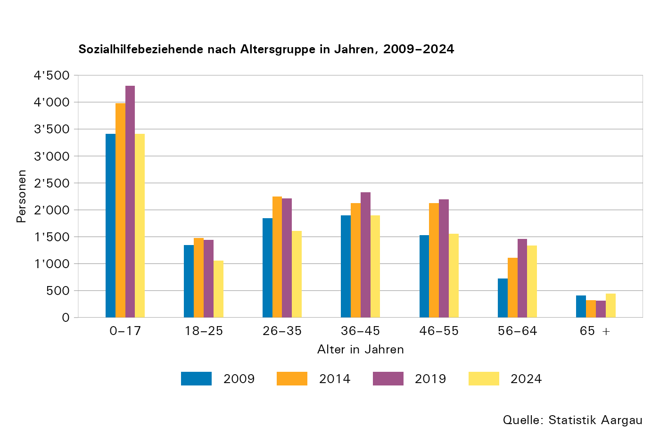
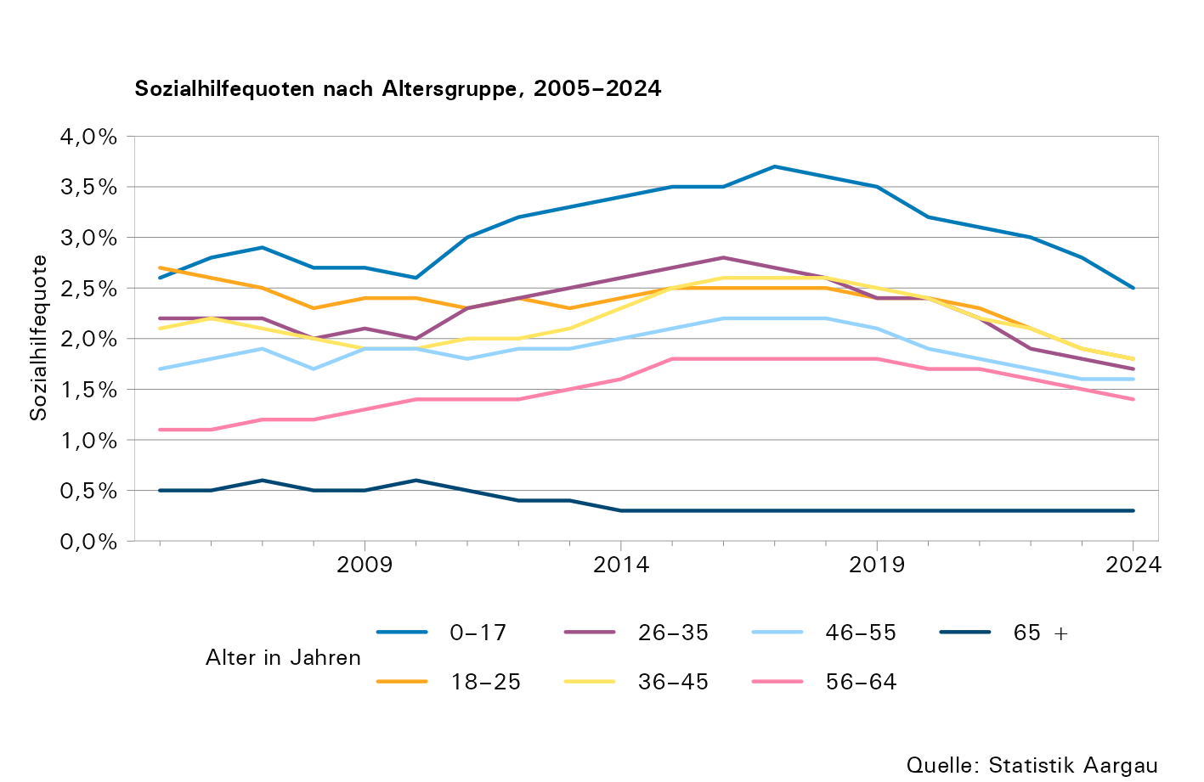

T9
Tabelle 9: Sozialhilfebeziehende ab 18 Jahren nach Zivilstand und Geschlecht, 2005–2024

Jahr1 | Total | Ledig |  |  |  | Verheiratet2 |  |  |  | Geschieden |  |  |  | Verwitwet |  |  |  | Weiss nicht, Ohne Angaben
 |  | Männer |  | Frauen |  | Männer |  | Frauen |  | Männer |  | Frauen |  | Männer |  | Frauen
 |  | Anzahl | Quote | Anzahl | Quote | Anzahl | Quote | Anzahl | Quote | Anzahl | Quote | Anzahl | Quote | Anzahl | Quote | Anzahl | Quote
2005 | 7,434 | 1,671 | 2,6 | 1,131 | 2,3 | 1,455 | 1,1 | 1,594 | 1,2 | 468 | 3,9 | 754 | 4,7 | 38 | 0,8 | 193 | 0,8 | 130
2006 | 7,889 | 1,712 | 2,6 | 1,294 | 2,6 | 1,498 | 1,1 | 1,762 | 1,3 | 486 | 4,0 | 786 | 4,9 | 42 | 0,8 | 180 | 0,8 | 129
2007 | 7,846 | 1,639 | 2,5 | 1,278 | 2,5 | 1,480 | 1,1 | 1,780 | 1,3 | 487 | 4,0 | 841 | 5,2 | 43 | 0,8 | 212 | 0,9 | 86
...
2020 | 9,703 | 2,637 | 2,8 | 1,909 | 2,6 | 1,389 | 0,9 | 1,671 | 1,1 | 620 | 2,5 | 1,065 | 3,4 | 118 | 1,8 | 252
2021 | 9,295 | 2,627 | 2,7 | 1,813 | 2,4 | 1,289 | 0,8 | 1,567 | 1,0 | 613 | 2,4 | 1,029 | 3,2 | 105 | 1,6 | 230
2022 | 8,592 | 2,386 | 2,4 | 1,715 | 2,2 | 1,175 | 0,8 | 1,445 | 0,9 | 575 | 2,2 | 956 | 2,9 | 101 | 1,5 | 215
2023 | 8,258 | 2,283 | 2,3 | 1,677 | 2,2 | 1,094 | 0,7 | 1,333 | 0,9 | 571 | 2,2 | 936 | 2,8 | 113 | 1,7 | 231
2024 | 7,909 | 2,222 | 2,2 | 1,568 | 1,9 | 1,003 | 0,6 | 1,245 | 0,8 | 611 | 2,3 | 932 | 2,7 | 74 | 1,1 | 209

1) 2024: Aufgrund der laufenden Umstellung auf die modernisierte Sozialhilfestatistik weichen die Summen der einzelnen Kategorien infolge der angewendeten Übergangsgewichtung vom Total ab.
2) Inklusive "getrennt" und "in eingetragener Partnerschaft"

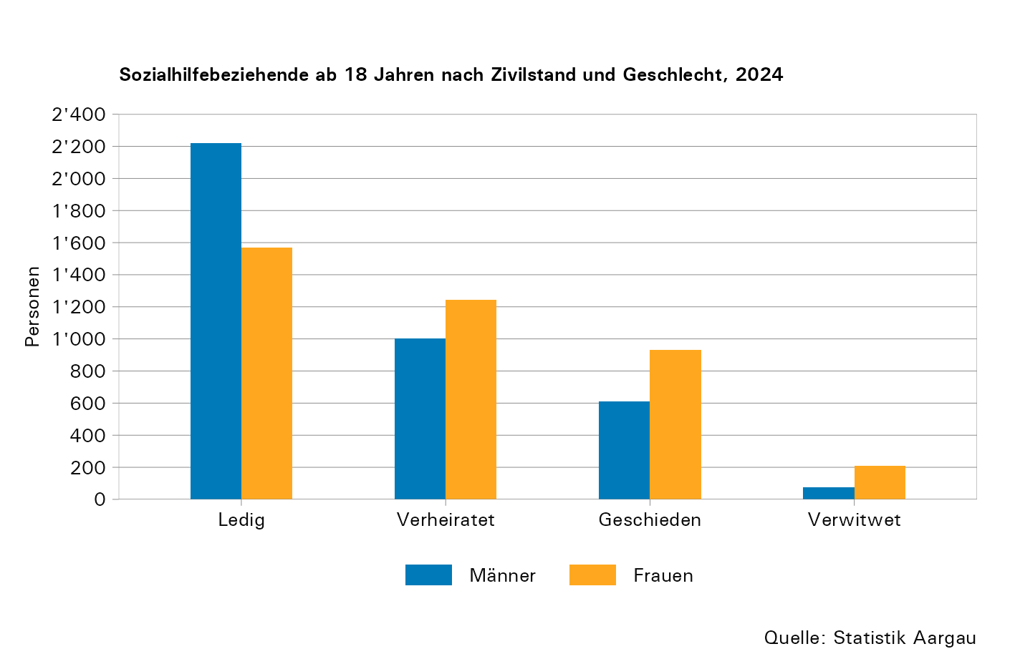

T10
...
Jahr | Total | Schul- besuch weniger als 7 Jahre | Obli- gatorische Schule | Anlehre | Berufs- lehre, Vollzeit- Berufs- schule | Maturität, Diplom- mittel- schule | Höhere Fach-/ Berufsaus- bildung | Uni- versität, FH | Nicht feststellbar, Weiss nicht, Ohne Angaben
2019 | 8,381 | 251 | 2,549 | 448 | 2,583 | 109 | 149 | 152 | 2,140
2020 | 8,159 | 251 | 2,457 | 435 | 2,484 | 119 | 156 | 151 | 2,106
2021 | 7,811 | 223 | 2,397 | 398 | 2,335 | 102 | 133 | 155 | 2,068
2022 | 7,216 | 222 | 2,260 | 359 | 2,140 | 94 | 119 | 142 | 1,880
2023 | 6,896 | 216 | 2,140 | 307 | 2,117 | 80 | 121 | 144 | 1,771
2024 | 6,532 | 195 | 1,980 | 274 | 2,048 | 100 | 124 | 146 | 1,665

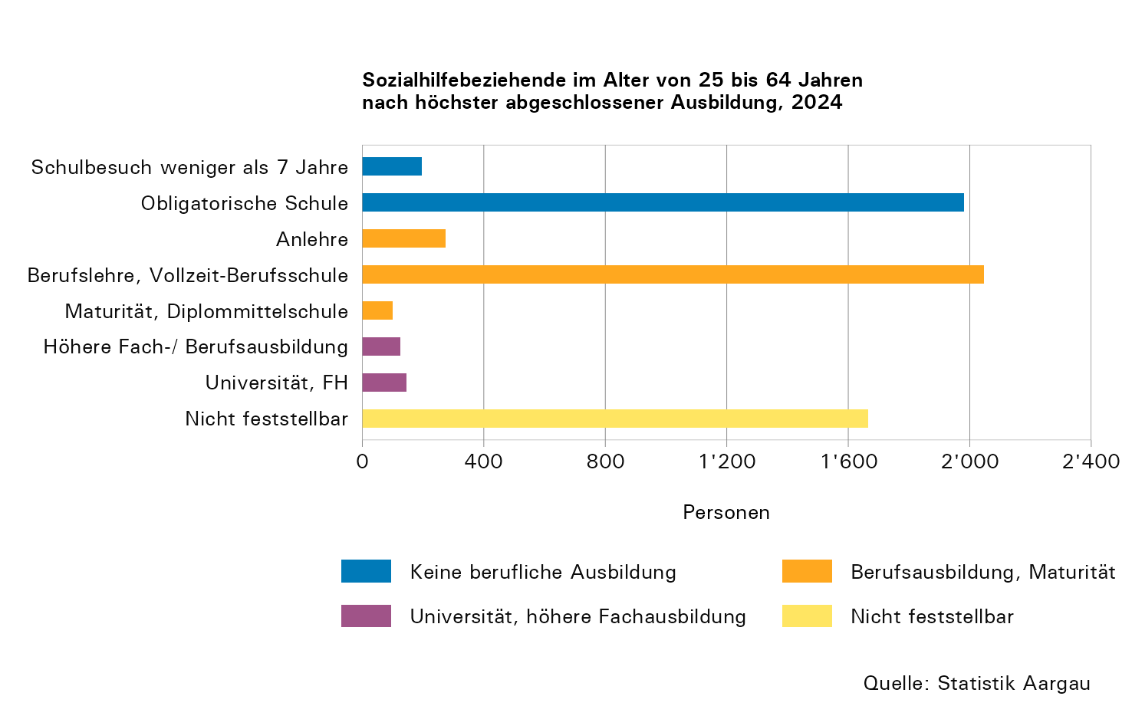
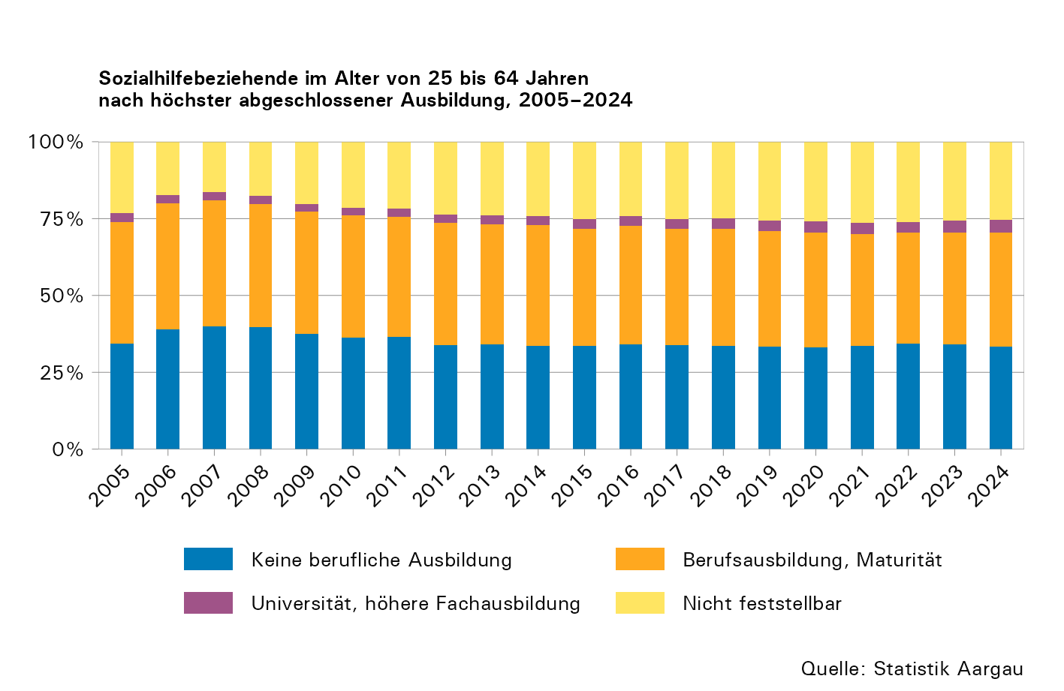

T11
...
Jahr | Total | Erwerbs- tätige | Erwerbs- lose | Nicht- erwerbs- personen | Weiss nicht, Ohne Angaben
2021 | 9,517 | 2,655 | 2,855 | 3,733 | 274
2022 | 8,797 | 2,522 | 2,490 | 3,529 | 256
2023 | 8,374 | 2,404 | 2,306 | 3,409 | 255
2024 | 7,908 | 2,077 | 2,132 | 3,402 | 297

Anmerkung:
- Erwerbstätigkeit: Ab mindestens einer Stunde pro Woche bezahlter Erwerbsarbeit
- Nichterwerbspersonen: Sind weder erwerbstätig noch erwerbslos (bspw. Personen in Ausbildung)

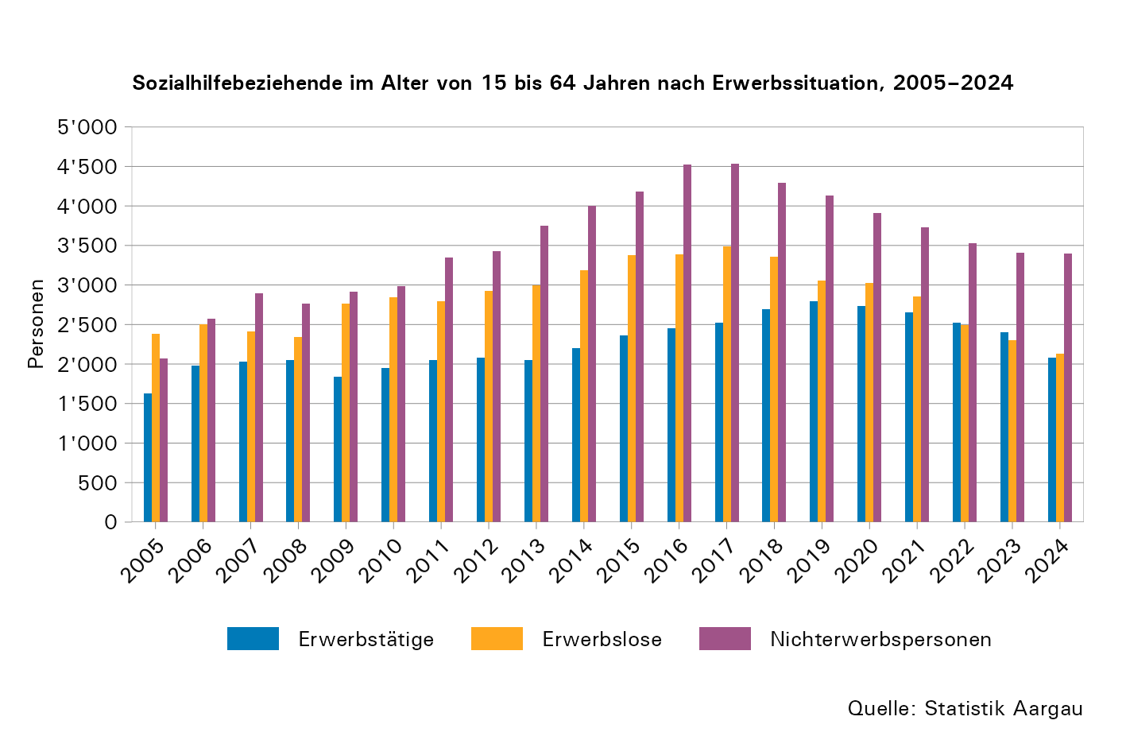

T12
...
Jahr1 | Total | Männer |  |  |  |  | Frauen |  |  |  |  | Weiss nicht, Ohne Angaben
2023 | 2,275 | 218 | 47 | 171 | 272 | 65 | 88 | 28 | 293 | 502 | 135 | 456
2024 | 2,081 | 165 | 45 | 143 | 216 | 54 | 88 | 32 | 279 | 437 | 107 | 514

1) 2024: Aufgrund der laufenden Umstellung auf die modernisierte Sozialhilfestatistik weichen die Summen der einzelnen Kategorien infolge der angewendeten Übergangsgewichtung vom Total ab.

Anmerkungen:
- Lehrlinge werden beim Beschäftigungsgrad nicht berücksichtigt.
- Erwerbstätigkeit: Ab mindestens einer Stunde pro Woche bezahlter Erwerbsarbeit

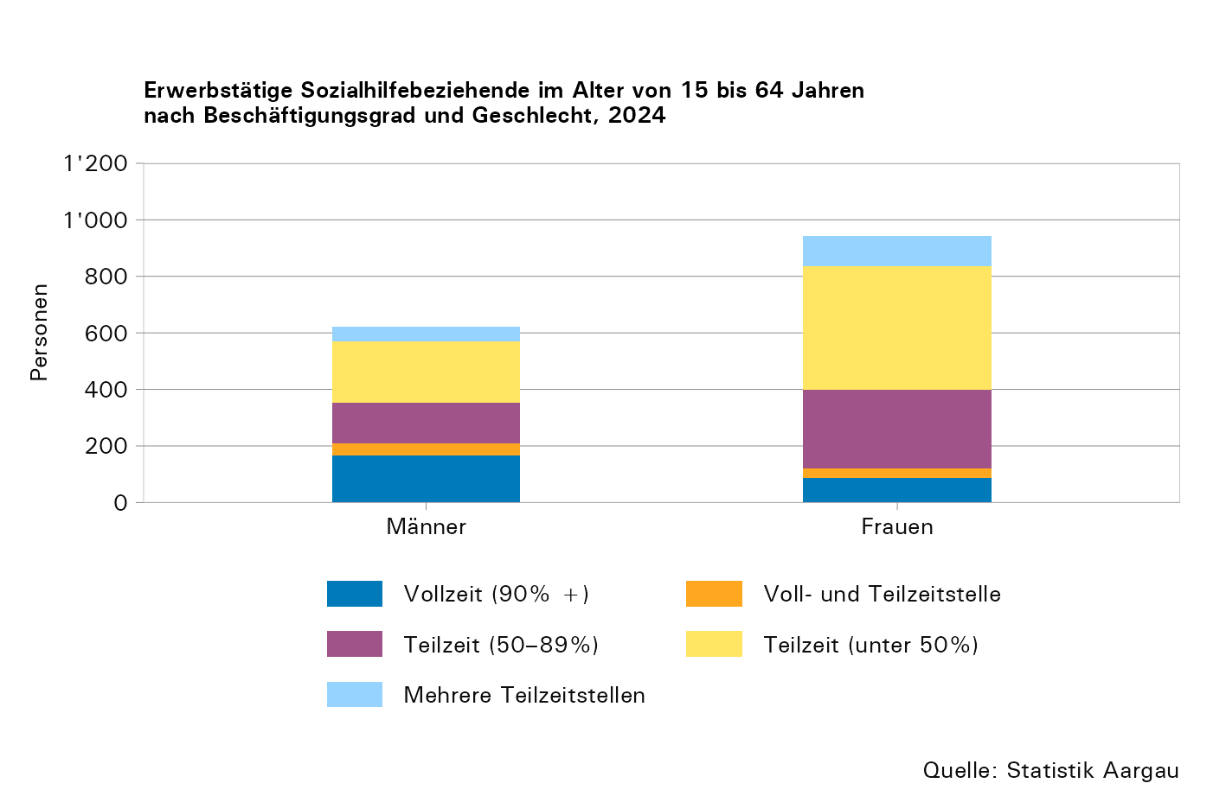

T13
...
Jahr1 | Total | Wohndauer in Monaten |  |  |  | Ohne Angaben
2019 | 8,957 | 304 | 330 | 943 | 6,687 | 693
2020 | 8,790 | 337 | 346 | 919 | 6,447 | 741
2021 | 8,506 | 279 | 319 | 875 | 6,256 | 777
2022 | 7,890 | 237 | 242 | 721 | 5,894 | 796
2023 | 7,617 | 176 | 213 | 699 | 5,710 | 819
2024 | 7,364 | 179 | 195 | 545 | 5,130 | 1,315

1) 2024: Bei den nach der modernisierten Methode gelieferten Daten fehlt häufig die Angabe der Wohndauer. Dadurch hat die Kategorie "ohne Angabe" stark zugenommen. Zusätzliche Informationen befinden sich im Tabellenblatt "Erläuterungen".

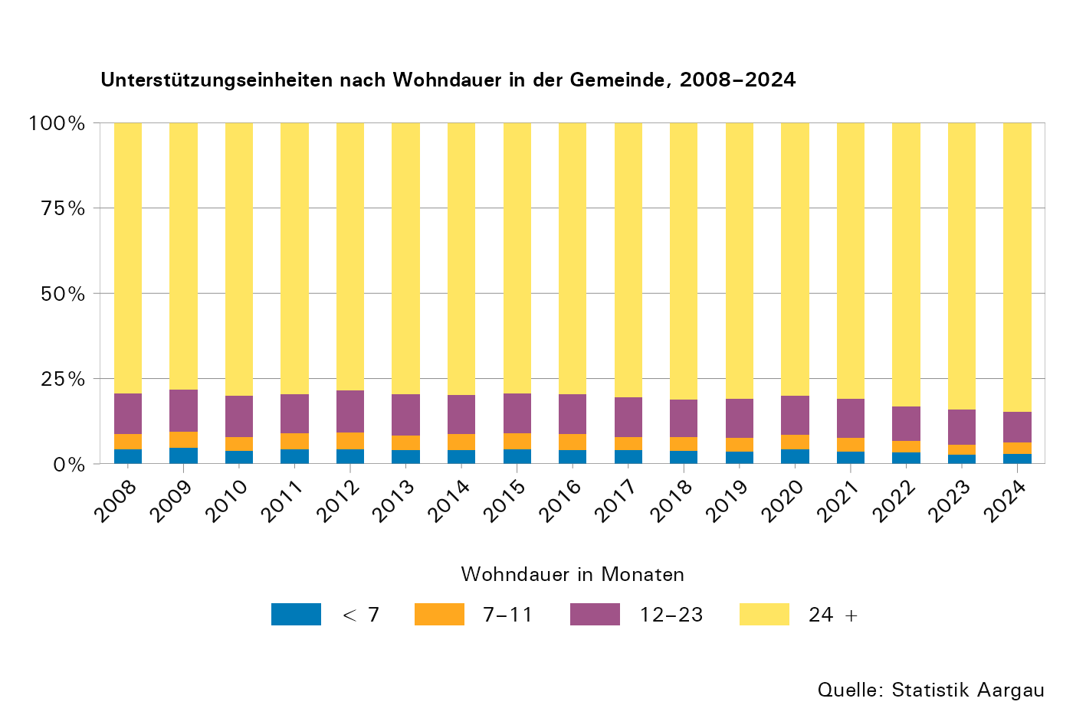

T14
...
Jahr | Total | Privathaushalte |  |  |  |  |  |  |  |  | Stationäre Ein- richtungen, Heime | Besondere Wohn- formen | Unbestimmte Werte2
2020 | 8,790 | 7,692 | 5,257 | 780 | 450 | 226 | 331 | 200 | 221 | 227 | 771 | 266 | 61
2021 | 8,506 | 7,388 | 5,092 | 731 | 432 | 241 | 296 | 180 | 198 | 218 | 761 | 307 | 50
2022 | 7,890 | 6,756 | 4,603 | 671 | 425 | 261 | 272 | 148 | 183 | 193 | 713 | 365 | 56
2023 | 7,617 | 6,379 | 4,369 | 628 | 419 | 227 | 261 | 117 | 169 | 189 | 791 | 389 | 58
2024 | 7,364 | 6,045 | 4,150 | 620 | 426 | 221 | 203 | 119 | 148 | 158 | 801 | 382 | 136

1) EEF: Einelternfamilien
2) Andere Typen der Unterstützungseinheit, Weiss nicht, Ohne Angaben

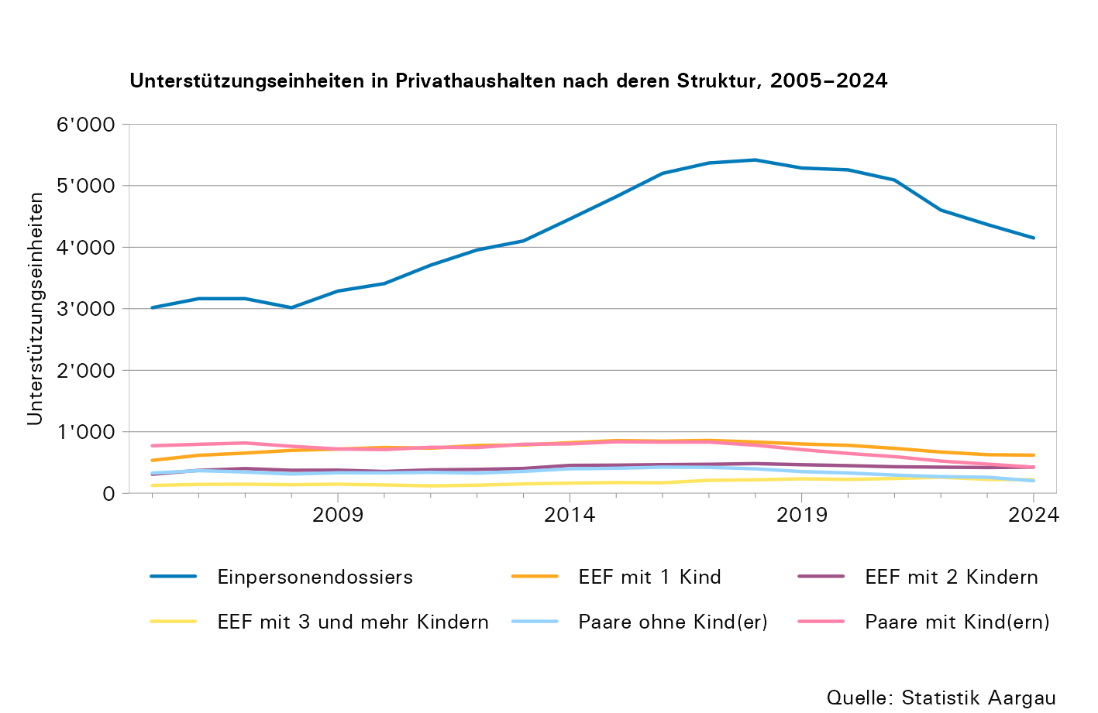

T15
...
Jahr1 | Total | unter 1 Jahr | 1 bis < 2 Jahre | 2 bis < 3 Jahre | 3 bis < 4 Jahre | 4 bis < 5 Jahre | 5 bis < 6 Jahre | 6 bis < 7 Jahre | 7 und mehr Jahre | Ohne Angaben
2019 | 7,811 | 2,609 | 1,406 | 961 | 755 | 474 | 370 | 272 | 964 | 0
2020 | 7,814 | 2,584 | 1,546 | 852 | 692 | 545 | 358 | 283 | 954 | 0
2021 | 7,417 | 2,278 | 1,420 | 933 | 589 | 492 | 436 | 274 | 990 | 5
2022 | 6,823 | 2,097 | 1,251 | 818 | 603 | 389 | 356 | 328 | 981 | 0
2023 | 6,585 | 2,083 | 1,301 | 737 | 549 | 406 | 271 | 266 | 972 | 0
2024 | 6,172 | 2,282 | 1,095 | 678 | 456 | 367 | 273 | 191 | 830 | 0

1) 2024: Aufgrund der Übergangsphase zur modernisierten Sozialhilfestatistik konnten nur Daten nach der alten Erhebungsmethode berücksichtigt werden. Daher wurden in diesem Jahr nur 151 von 173 Datenlieferungen verarbeitet. Zusätzliche Informationen befinden sich im Tabellenblatt "Erläuterungen".

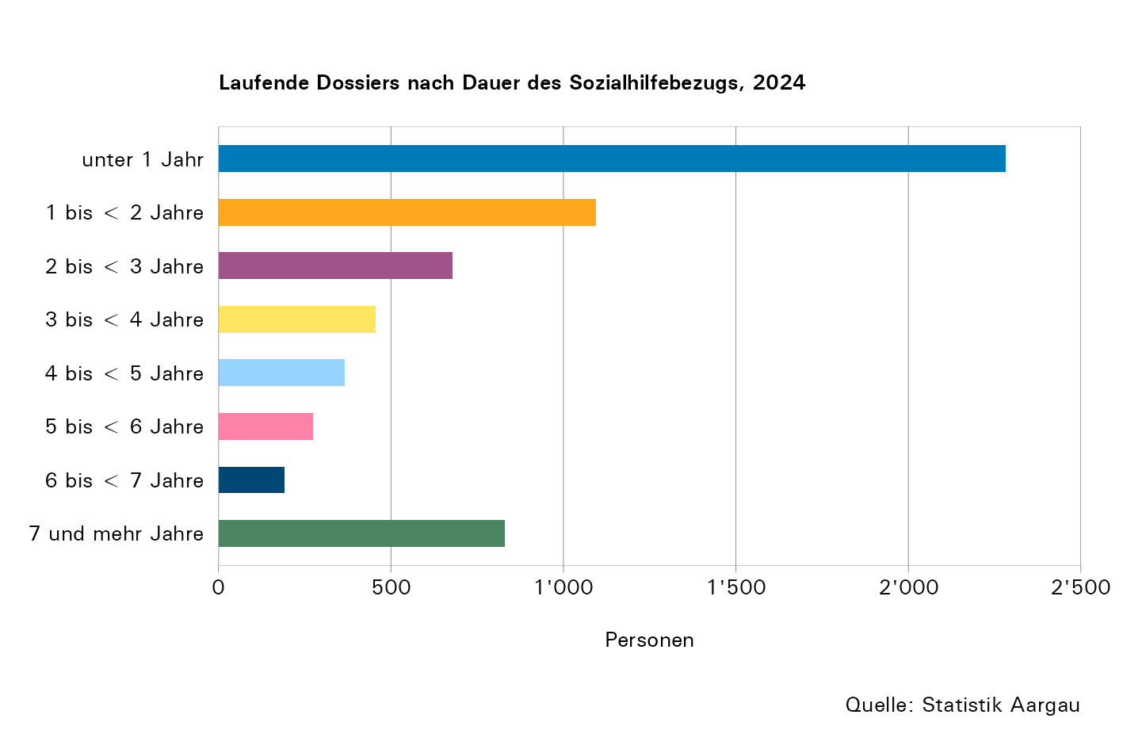
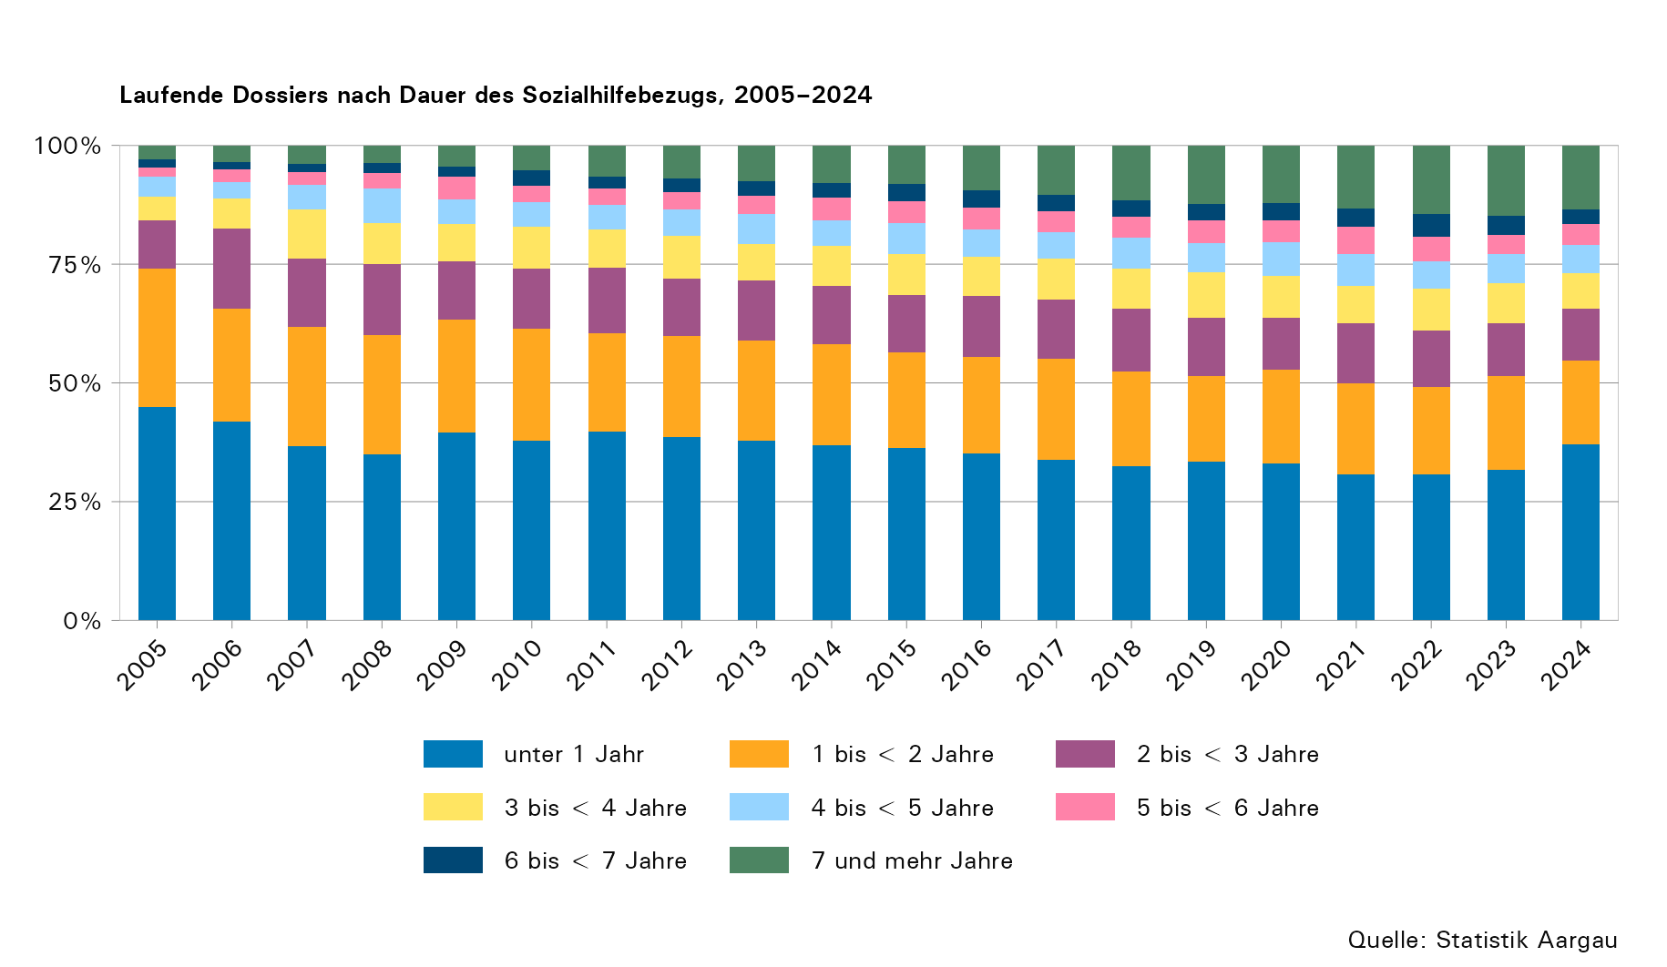

T16
...
Jahr1 | Total | unter 1 Jahr | 1 bis < 2 Jahre | 2 bis < 3 Jahre | 3 bis < 4 Jahre | 4 bis < 5 Jahre | 5 bis < 6 Jahre | 6 bis < 7 Jahre | 7 und mehr Jahre | Ohne Angaben
2019 | 3,259 | 1,565 | 625 | 355 | 215 | 159 | 88 | 66 | 186 | 0
2020 | 3,087 | 1,508 | 563 | 321 | 198 | 136 | 91 | 69 | 201 | 0
2021 | 3,153 | 1,539 | 634 | 299 | 200 | 134 | 99 | 81 | 167 | 0
2022 | 3,029 | 1,347 | 591 | 325 | 201 | 146 | 130 | 67 | 222 | 0
2023 | 2,780 | 1,329 | 461 | 266 | 192 | 125 | 92 | 81 | 234 | 0
2024 | 2,472 | 1,179 | 473 | 234 | 163 | 103 | 49 | 56 | 215 | 0

1) 2024: Aufgrund der Übergangsphase zur modernisierten Sozialhilfestatistik konnten nur Daten nach der alten Erhebungsmethode berücksichtigt werden. Daher wurden in diesem Jahr nur 151 von 173 Datenlieferungen verarbeitet. Zusätzliche Informationen befinden sich im Tabellenblatt "Erläuterungen".

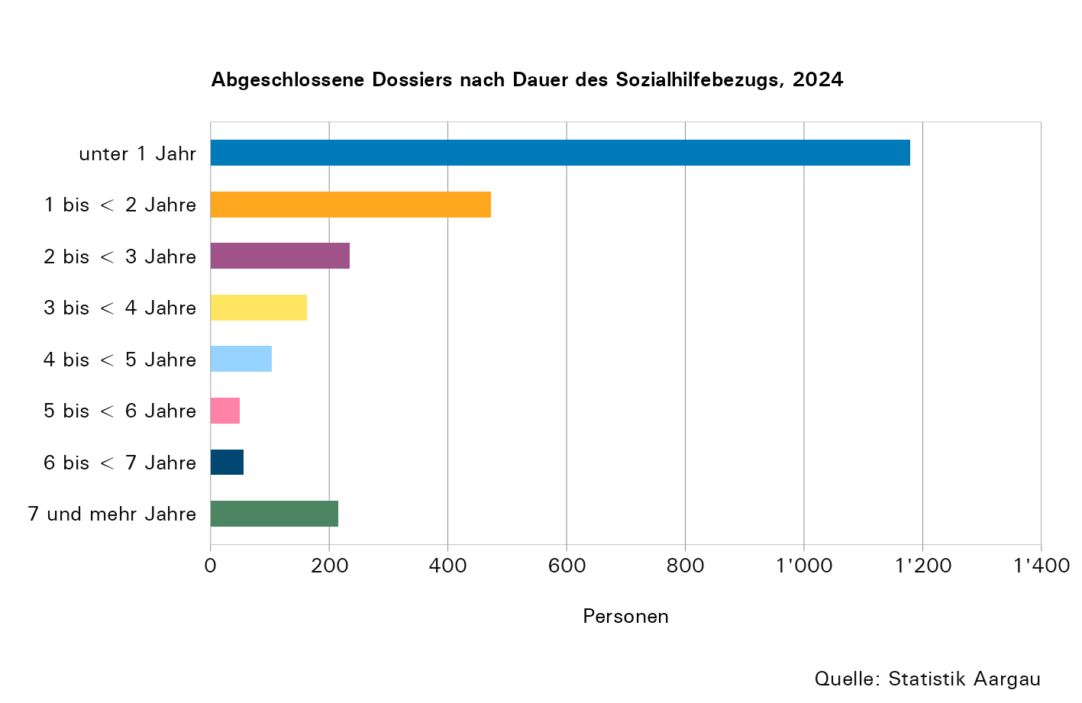
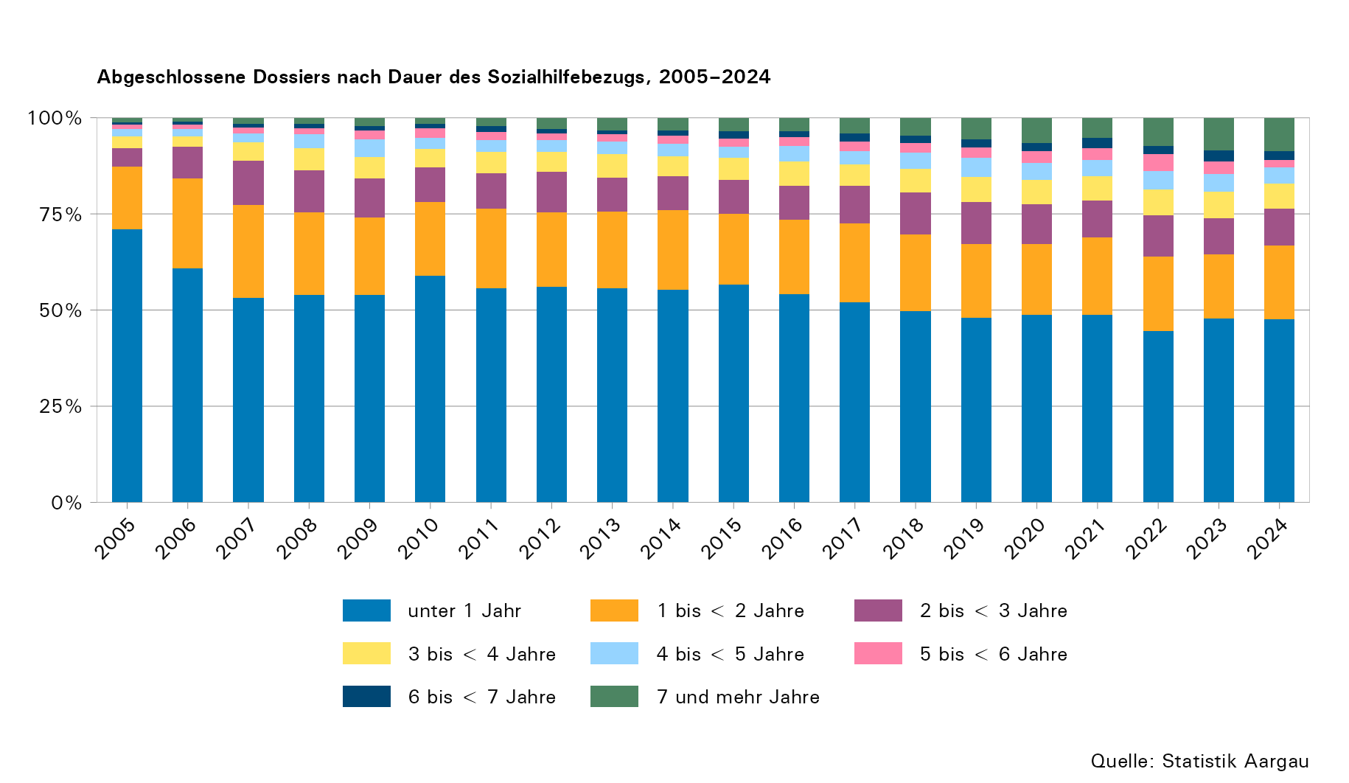

T17
...
Jahr1 | Total | Aufnahme Erwerbs- tätigkeit | Beschäfti- gungs- mass- nahme | Erhöhtes Erwerbs- einkommen | Existenz- sicherung durch Sozialvers. | Existenz- sicherung durch bedarfs- abhängige Sozial- leistungen | Wechsel des Wohnorts | Kontakt- abbruch | Todesfall | Andere | Un- bekannt | Ohne Angaben
2019 | 3,259 | 778 | 2 | 231 | 560 | 226 | 873 | 182 | 90 | 192 | 67 | 58
2020 | 3,087 | 710 | 3 | 172 | 617 | 252 | 819 | 143 | 89 | 144 | 108 | 30
2021 | 3,153 | 712 | 2 | 198 | 573 | 191 | 869 | 152 | 98 | 194 | 105 | 59
2022 | 3,029 | 751 | 2 | 201 | 541 | 246 | 695 | 162 | 74 | 175 | 94 | 88
2023 | 2,780 | 669 | 0 | 204 | 518 | 222 | 607 | 171 | 75 | 201 | 82 | 31
2024 | 2,472 | 528 | 0 | 183 | 500 | 247 | 491 | 128 | 77 | 198 | 53 | 67

1) 2024: Aufgrund der Übergangsphase zur modernisierten Sozialhilfestatistik konnten nur Daten nach der alten Erhebungsmethode berücksichtigt werden. Daher wurden in diesem Jahr nur 151 von 173 Datenlieferungen verarbeitet. Zusätzliche Informationen befinden sich im Tabellenblatt "Erläuterungen".

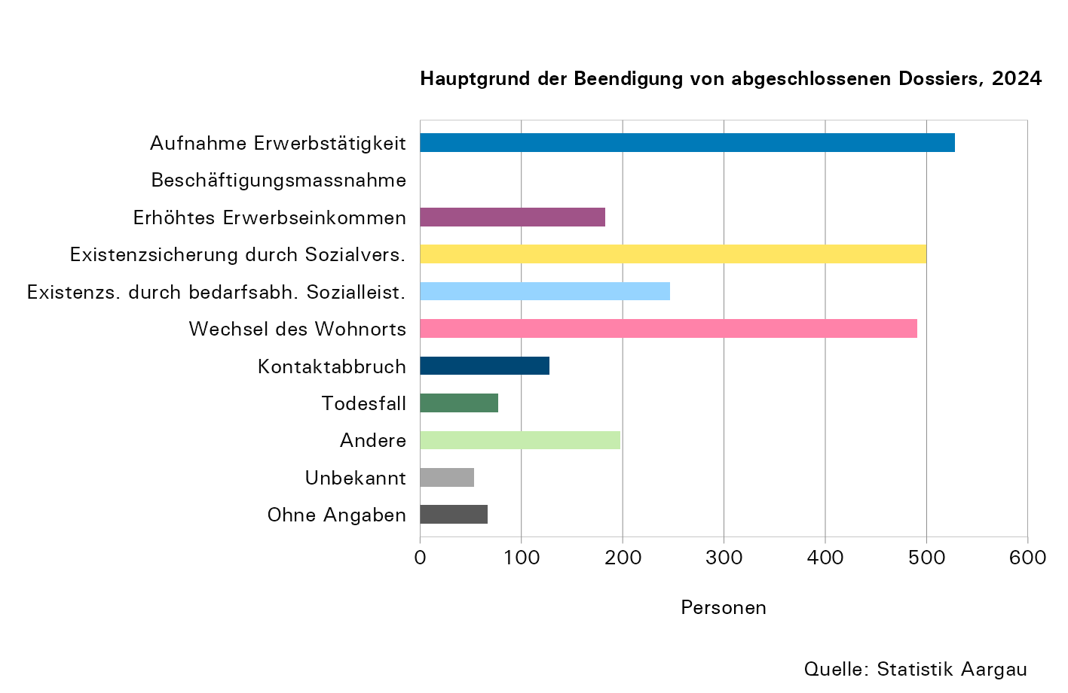
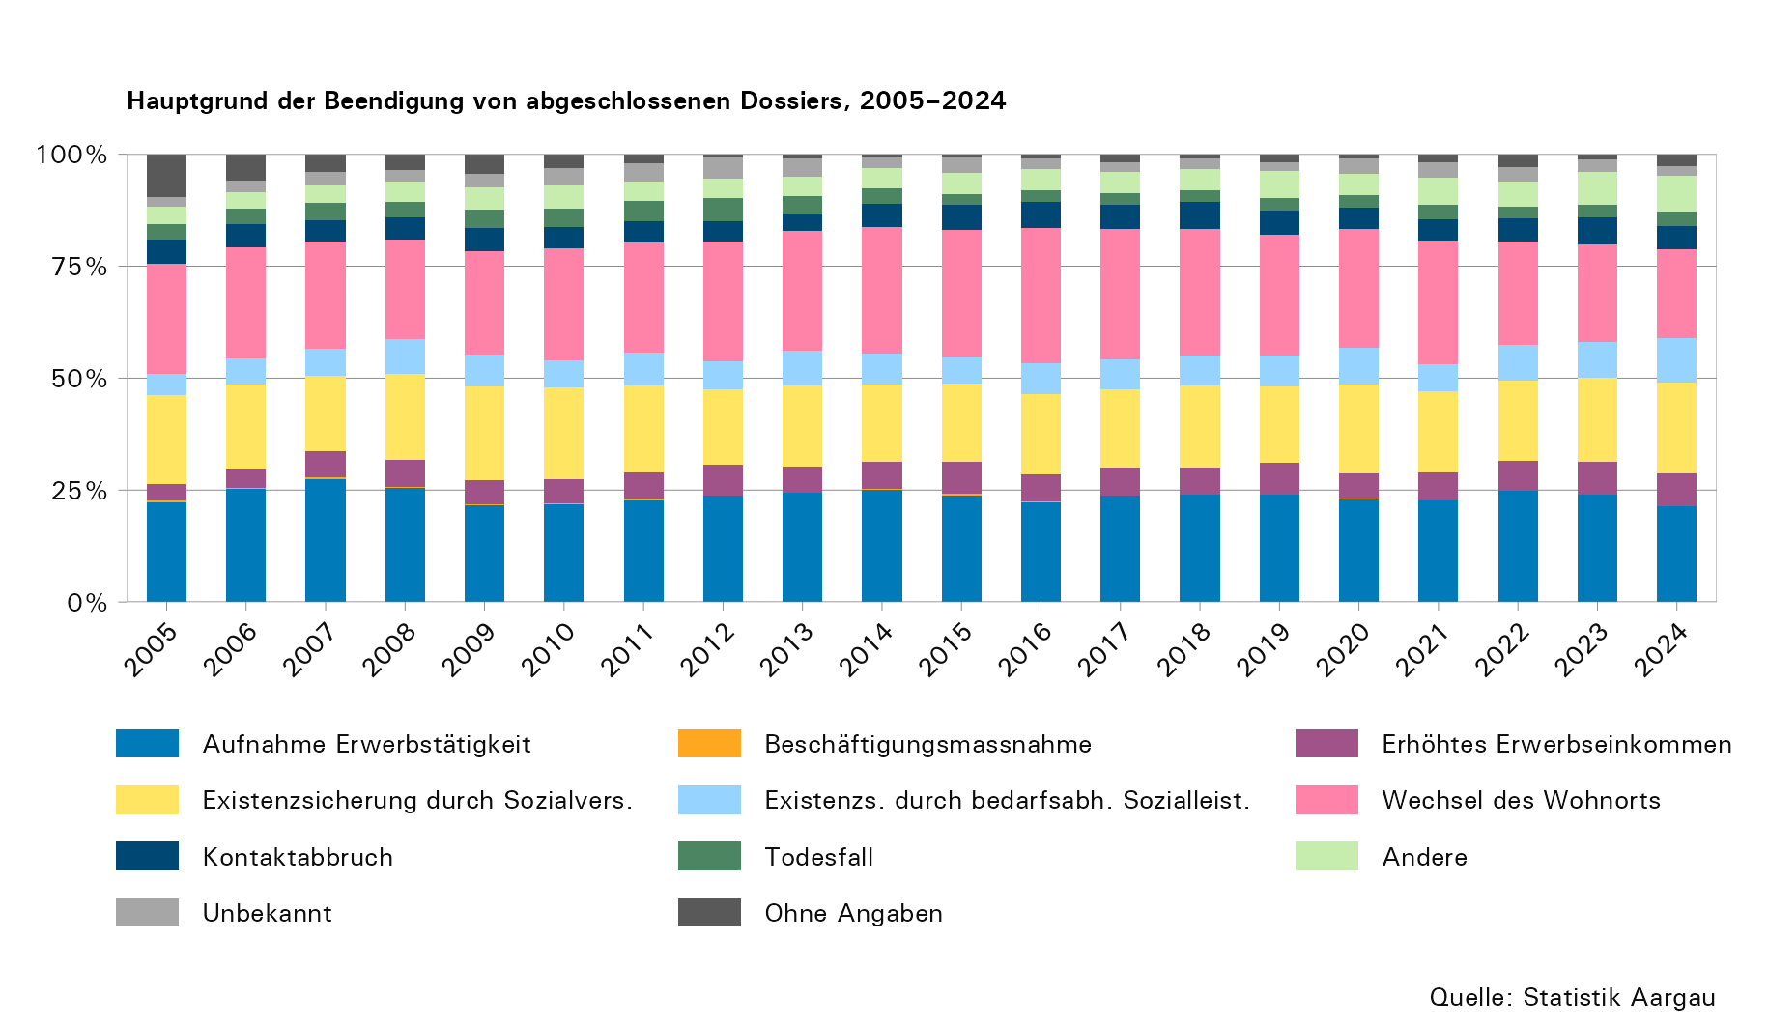

T19
...
Jahr | Dossiers1 | Personen1 | ALBV- Quote
2019 | 1,465 | 3,373 | 0,50
2020 | 1,370 | 3,182 | 0,46
2021 | 1,343 | 3,096 | 0,45
2022 | 1,304 | 3,049 | 0,43
2023 | 1,284 | 3,019 | 0,42
2024 | 1,224 | 2,820 | 0,39

1) Mit Leistungsbezug in der Erhebungsperiode; ohne Doppelzählungen

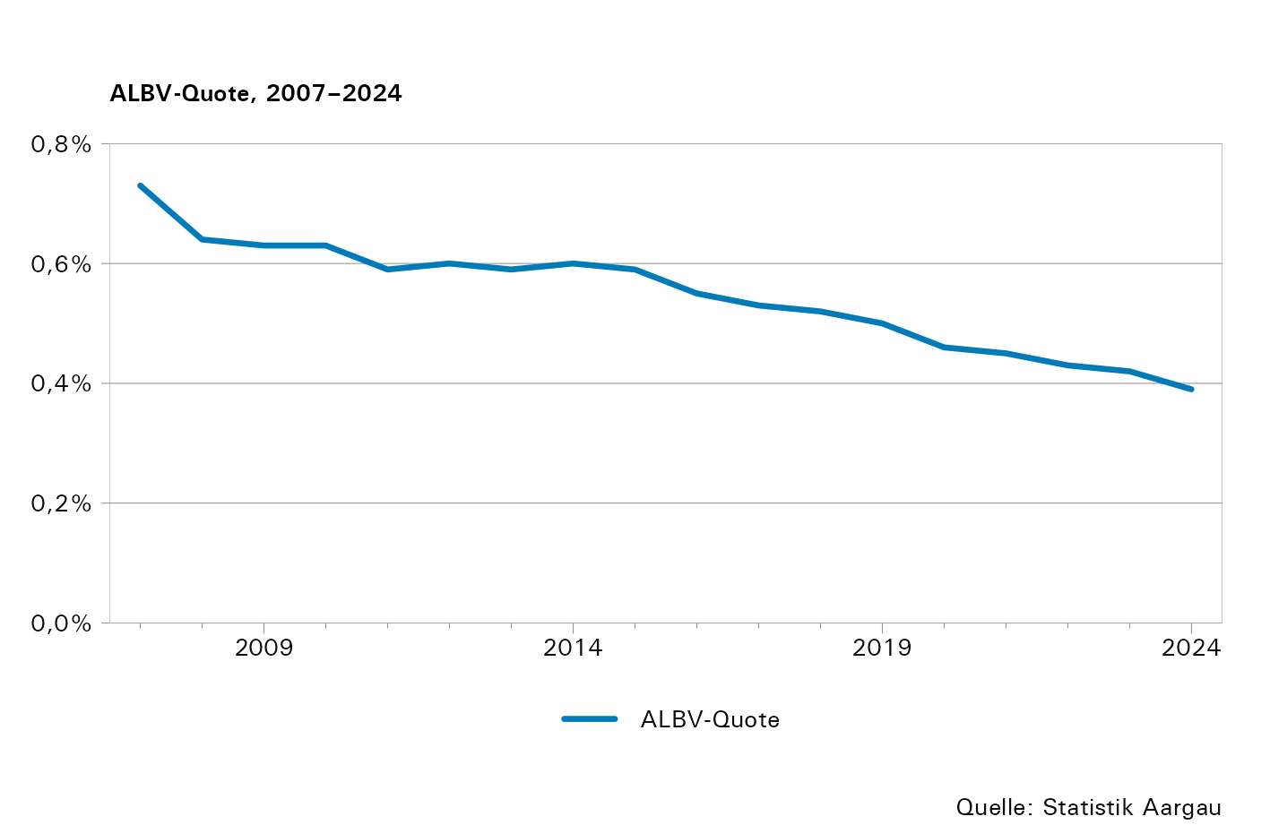

T20
...
Jahr | Dossiers1 | Personen1 | MUBE- Quote
2019 | 263 | 993 | 0,15
2020 | 252 | 948 | 0,14
2021 | 230 | 862 | 0,12
2022 | 145 | 556 | 0,08
2023 | 171 | 679 | 0,10
2024 | 158 | 622 | 0,09

1) Mit Leistungsbezug in der Erhebungsperiode; ohne Doppelzählungen

